万科A
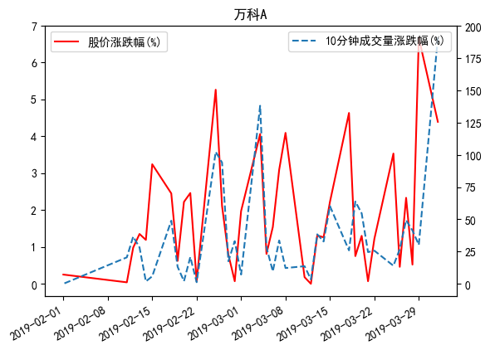
日期 | 名称 | 开盘价 | 收盘价 | 股价涨跌幅(%) | 10分钟成交量 | 10分钟成交量涨跌幅(%)
2019-04-01 | 万科A | 31.02 | 32.07 | 4.39 | 255390 | 190.82333328
2019-03-29 | 万科A | 28.8 | 30.72 | 6.67 | 47922 | -30.207054444
2019-03-28 | 万科A | 28.8 | 28.8 | -0.52 | 95986 | 41.357524704
2019-03-27 | 万科A | 28.55 | 28.95 | 2.33 | 33115 | -49.307620007
2019-03-26 | 万科A | 28.51 | 28.29 | 0.46 | 86695 | 26.879891817
2019-03-25 | 万科A | 28.84 | 28.16 | -3.53 | 60423 | -13.991060753
2019-03-22 | 万科A | 29.38 | 29.19 | -1.22 | 56717 | -25.687706771
2019-03-21 | 万科A | 29.63 | 29.55 | 0.07 | 60408 | -24.572593011
2019-03-20 | 万科A | 29.15 | 29.53 | 1.3 | 36734 | -54.612063746
2019-03-19 | 万科A | 29.4 | 29.15 | -0.75 | 144772 | 63.816485525
2019-03-18 | 万科A | 28.06 | 29.37 | 4.63 | 63859 | -25.924851871
2019-03-15 | 万科A | 27.5 | 28.07 | 2.22 | 40321 | -60.203399801
2019-03-14 | 万科A | 27.5 | 27.46 | -1.26 | 70210 | -32.792559607
2019-03-13 | 万科A | 27.4 | 27.81 | 1.31 | 63145 | -38.379972442
2019-03-12 | 万科A | 28 | 27.45 | 0 | 105931 | 3.4492524341
2019-03-11 | 万科A | 27 | 27.45 | 0.18 | 121128 | 13.650906839
2019-03-08 | 万科A | 28.02 | 27.4 | -4.09 | 94368 | -12.216548885
2019-03-07 | 万科A | 29.35 | 28.57 | -3.09 | 68866 | -33.607070241
2019-03-06 | 万科A | 30.11 | 29.48 | -1.54 | 111145 | 9.6470026498
2019-03-05 | 万科A | 29.69 | 29.94 | 0.81 | 123111 | 28.271089384
2019-03-04 | 万科A | 28.8 | 29.7 | 4.06 | 214952 | 138.04629982
2019-03-01 | 万科A | 28.1 | 28.54 | 1.97 | 71820 | -7.1696035385
2019-02-28 | 万科A | 27.8 | 27.99 | -0.07 | 50282 | -33.098718043
2019-02-27 | 万科A | 27.79 | 28.01 | 0.79 | 62387 | -17.445627147
2019-02-26 | 万科A | 28.46 | 27.79 | -2.11 | 147731 | 94.005859665
2019-02-25 | 万科A | 27 | 28.39 | 5.26 | 130347 | 102.30887308
2019-02-22 | 万科A | 26.87 | 26.97 | 0.07 | 56608 | 1.2172967715
2019-02-21 | 万科A | 27.5 | 26.95 | -2.46 | 45279 | -20.751130652
2019-02-20 | 万科A | 27 | 27.63 | 2.22 | 57255 | -2.0487650953
2019-02-19 | 万科A | 27.35 | 27.03 | -0.62 | 66323 | 13.174835437
2019-02-18 | 万科A | 26.85 | 27.2 | 2.45 | 85637 | 48.935763177
2019-02-15 | 万科A | 27.29 | 26.55 | -3.24 | 49736 | -5.8202728036
2019-02-14 | 万科A | 27.59 | 27.44 | -1.19 | 54405 | 1.8354908993
2019-02-13 | 万科A | 27.35 | 27.77 | 1.35 | 68156 | 28.162770253
2019-02-12 | 万科A | 27.45 | 27.4 | -0.98 | 30551 | -36.59908274
2019-02-11 | 万科A | 27.27 | 27.67 | -0.04 | 45322 | -20.494693448
2019-02-01 | 万科A | 28.15 | 27.68 | -0.25 | 68688 | 0

